Blad1
Rekentool recycletarief
Vul uw gegevens in de oranje vakken in.

Uit hoeveel personen bestaat uw huishouden? | 1

Het vaste basistarief voor een eenpersoonshuishouden in 2024 | € 254.58
Het vaste basistarief voor een meerpersoonshuishouden in 2024 | € 368.98

Korting per per persoon | € 7.50
Korting voor uw huishouden | € 7.50

Door u te betalen vaste tarief in 2024 | € 247.08

Hoeveel restafval verwacht u in 2024 aan te bieden?
Bestaat uw huishouden uit 1 persoon en biedt u maximaal 26 zakken van 60 liter of 52 van 30 liter aan, dan betaalt u ongeveer hetzelfde tarief dan wanneer we geen recycletarief zouden hebben ingevoerd. Een meerpersoonshuishouden betaalt bij 36 zakken van 60 liter of 72 zakken van 30 liter een tarief vergelijkbaar met wanneer we geen recycletarief zouden hebben ingevoerd. Uit ervaringen bij andere gemeenten die eerder het recycletarief invoerden, weten we dat het gemiddeld aantal aanbiedingen (veel) lager kan. Zie tabel:
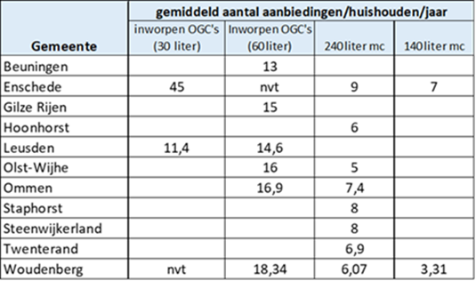

Vul in onderstaande tabel de hoeveelheid restafval die u in 2024 verwacht aan te bieden

 | Aantal | Variabel tarief | Totaal
Zakken van 30 liter restafval in ondergrondse containers |  | € 1.25 | € -
Zakken van 60 liter restafval in ondergrondse containers |  | € 2.50 | € -
Afvalbakken 140 liter (kleine bak) |  | € 5.85 | € -
Afvalbakken 240 liter (grote bak) |  | € 10.00 | € -
Totale variabele kosten 2024 (te betalen in 2025) |  |  | € -

Totale kosten voor uw situatie(vast + variabel) | € 247.08
Vaste tarief te betalen bij uw aanslag in 2024 | € 247.08
Variabele tarief te betalen bij uw aanslag in 2025 | € -

